BASE DATOS
CLIENTE
 | id | idCliente | Nombre | Apellido | Cedula | Direccion | Telefono | correo | nombreUsuario | EDICION | ELIMINACION
 | Nombre | 1 | Juan | Perez | 5 | 10 de agosto....... | "5930998989898" | correo@gm.. | Cliente
 | Apellido | 2 | Mario | Castañeda | 5 | 11 de agosto....... | "5930998989898" | correo@gm.. | Cliente
 | ci | 3 | Lisa | Martinez | 5 | 12 de agosto....... | "5930998989898" | correo@gm.. | Cliente
 | Direccion | 4 | Omar | Menendez | 5 | 13 de agosto....... | "5930998989898" | correo@gm.. | Cliente
 | Telefono | 5 | Pulpo | molusco | 5 | 14 de agosto....... | "5930998989898" | correo@gm.. | Cliente
 | correo | 6 | concha | molusco | 5 | 15 de agosto....... | "5930998989898" | correo@gm.. | Cliente
 | Nombre Usuario | 7 | almeja | molusco | 5 | 16 de agosto....... | "5930998989898" | correo@gm.. | Cliente
 | contraseña | 8 | langostino | crustacio | 5 | 17 de agosto....... | "5930998989898" | correo@gm.. | Cliente
 |  | 9 | Atun | pescado | 5 | 18 de agosto....... | "5930998989898" | correo@gm.. | Cliente
PRODUCTO
 | id
 | NombreProducto
 | UnidadDeMedida
 | Categoria
 | Descripcion
 | Precio
 | imagenurl
 | Stock
 | Proveedor
PEDIDO
 | idPedido
 | idCliente
 | IdProducto
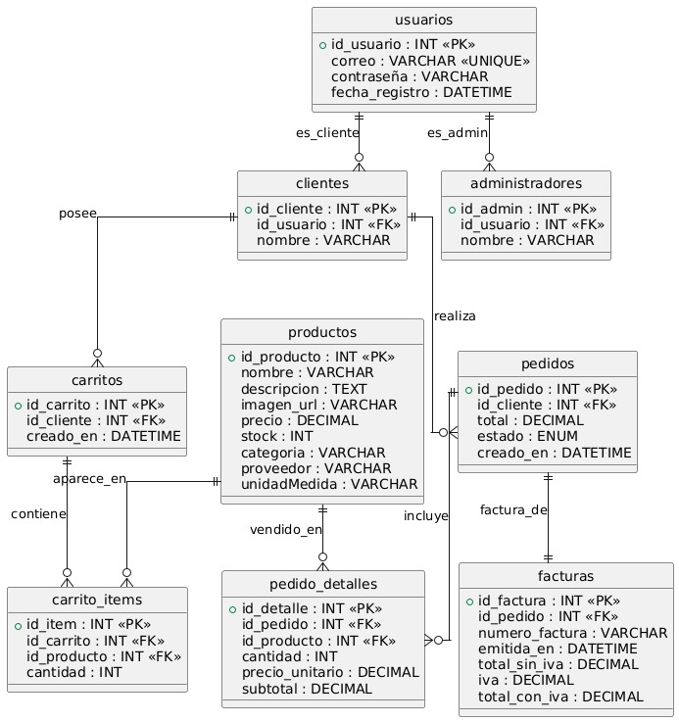
 | Cantidad
 | FechaCombra

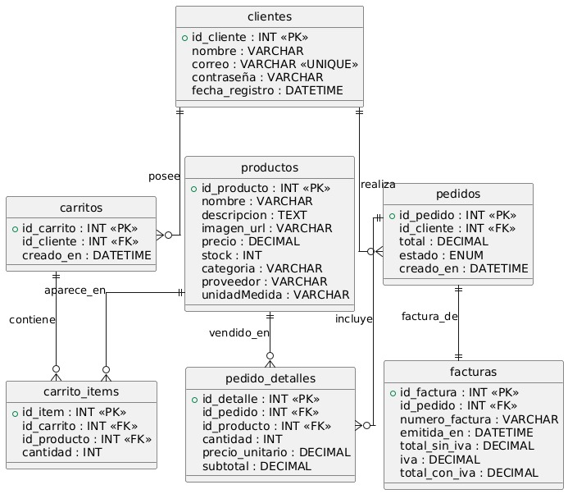

 |  |  |  |  |  |  |  | r1: factura de un cliente dada el id factura
 |  |  |  |  |  |  |  | r2: ver informacion clientes (opcional columna total ventas(pedidos)
 |  |  |  |  |  |  |  | r3 ver productos mas vendidos(se cuentan las veces que en cada registro de cada venta existe el producto)
 |  |  |  |  |  |  |  | r4 Ver Ventas dada una fecha
 |  |  |  |  |  |  |  | r5 Ven Ventas dado un IdCliente

 |  |  |  |  |  |  |  | Clientes Registra
 |  |  |  |  |  |  |  | Compras Realizadas por un cliente
 |  |  |  |  |  |  |  | Productos mas Vendidos
 |  |  |  |  |  |  |  | Reporte de Facturacion
 |  |  |  |  |  |  |  | Detalle de ventas dado un idPedido

 |  |  |  |  |  |  |  |  |  | id | nombreCliente | subtotal | iva | precioTotal | fecha

CASOS DE USO
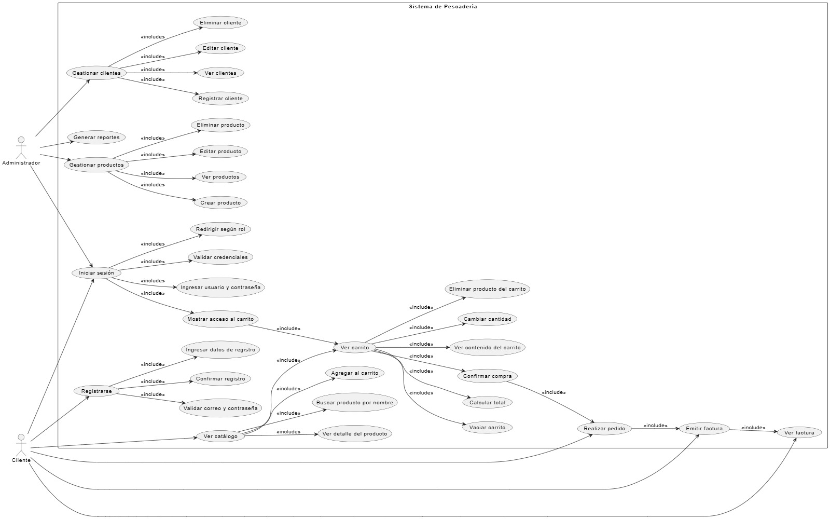
ROLES
 | CLIENTE

 | ADMINISTRADOS

